상품제안서
보조배터리 겸용 허리팬 휴대용 선풍기 충전식 | 상품코드: F32542

 |  |  |  |  |  |  | 02-412-0044 | www.easy1.co.kr
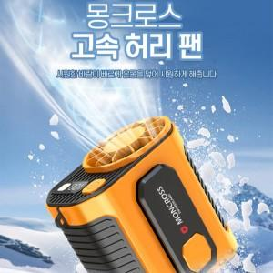

【상세/제작정보】

【인쇄/포장옵션】 | 실크, 컬러필름인쇄 / 포장지포장

【공급단가】 | 수량 | 20~ | 50~ | 100~ | 300~ | 500~
*VAT별도 | 단가 | 19,080원 | 18,760원 | 18,280원 | 17,960원 | 17,490원

【상품 URL】 | https://easy1.co.kr:443/src/goods_detail.php?gdno=32542

